ENG
ONION QUALITY SPECIFICATION

MINIMUM REQUIREMENTS
Bulbs must be ripened, undamaged, healthy, clean, unsprouted and must not be contaminated by pests or destroyed by frost. They must have shape and color typical of the botanical variety, dry outer scales (tunic) and dry necks, with no hollow/tough stems, with no signs of germination visible from the outside, without excessive external moist, and without an extraneous smell and/or taste.
CLASS I
Onions must be characteristic of the variety and/or commercial type. They must be solid and dense.
The following minor defects are allowed, provided that they do not affect the overall appearance, quality, preservation capacity, and marketable condition:
• minor defects in shape;
• minor color defects;
• light or dark spots with a total area of ​​not more than 1/5 of the bulb, which do not affect fleshy scales;
• dry scale cuts or partial absence, provided that the inside remains intact;
• with the dried neck of no more than 6.0 cm long;
• bulbs with dry roots of not more than 1.0 cm long;
CLASS II
This category includes onions that do not qualify for being included in Class I but meet the minimum requirements above. The bulbs must be firm enough.
The following defects may be allowed, provided that bulbs retain their essential characteristics in terms of quality, preservation capacity and marketable appearance:
• defects in shape (including twin bulbs with a common tunic);
• color defects;
• less solid bulbs (dense and not soft);
• light or dark spots with a total area of ​​not more than 1/2 of the bulb, which do not affect fleshy scales;
• with the dried neck of no more than 10.0 cm long;
• dry scale cuts or partial absence of no more than 1/3 of the bulb, provided that the flesh inside remains intact;
• slight crumpling;
• rooting tufts of more than 1.0 cm long;
OUT OF GRADE
• defects with tolerance limits exceeded for Class I and Class II or not meeting the minimum requirements;
• deformed (including twin bulbs with separate tunics);
• dirty (traces of chemical treating, excrement of pests, too much earth);
• peeled (without dry scales on more than 1/3 of the bulb);
• too highly cut necks (with the dried neck of more than 10.0 cm long);
• too deep cut stem;
• hollow or tough neck;
• poorly dried neck;
• light or dark spots covering more than a half of the bulb;
• sprouted into the root fibrilla with newly developed roots of no more than 3 mm long;
• sooty mold that does not affect fleshy scales;
• non-scarred mechanical damage to a depth of two or more fleshy scales (punctures, cuts, etc.);
• soft or loose bulbs;
• signs of internal germination into stalks;
WASTE
• sooty mold affecting fleshy scales;
• sprouted into the root fibrilla with newly developed roots of more than 3 mm long;
• germination into stalks - signs of germination visible from the outside (any stalk length);
• cankered, rotten, and moldy onions;
• frozen or overheated;
• vitreousity of fleshy scales;
• damage caused by pest-insects/with pest-insects;
• no dry scales (husks);
• gross mechanical damage;
MISCELLANEOUS
Variety | According to the requirements of Lenta Commercial Department. Orders may include additional requirements for product appearance, which will be mandatory to meet the variety specifications.
Size | According to the requirements of Lenta Commercial Department. In total, 10% (by the number or weight) size-discrepant onions are allowed.
Uniformity | Each batch must be uniform and contain onions of the same pomological and commercial variety, quality, size, and ripeness level.
 | The visible part of the package contents must be the same as the entire package contents.
Packaging | The packaging must ensure the proper preservation of the products.

Фото-Photo
ФОТО / PHOTOGRAPHS
В данном разделе представлены фото, иллюстрирующие примеры проявления некоторых дефектов. Основная информация о требованиях к качеству товара представлена в разделе “Спецификация”. Раздел "Фото" является дополнительным и неисчерпывающим приложением к Спецификации по качеству. / This section contains photographs with examples of some defects. Basic quality requirements are given in the Specification section. The Photographs section is a supplemental and open-ended annex to the Quality Specification.
I КАТЕГОРИЯ / CLASS I
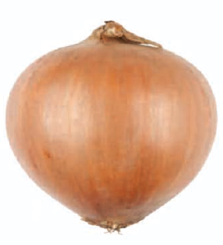
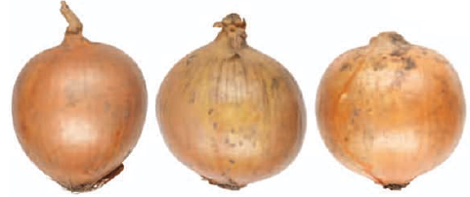
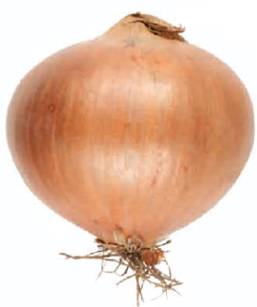

Чистые (практически без земли) / Clean (practically free of soil) |  |  |  |  |  |  |  |  | Сухие корешки длиной не более 1,0 см / With root tufts not longer than 1.0 cm
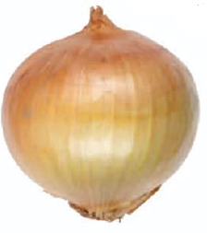
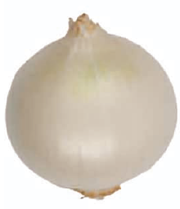
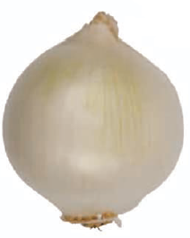
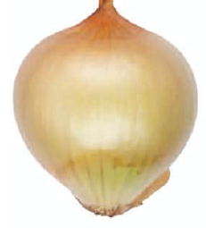
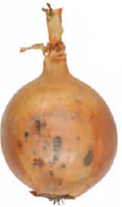

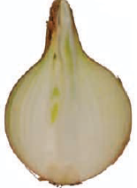
Незначительная прозелень (желтый лук) /Greenish discoloration (yellow onions) |  |  |  |  | Незначительная прозелень (белый лук) /Greenish discoloration (white onions) |  |  |  |  |  | Тёмные или светлые пятна не более 1/5 площади поверхности / Staining not more than 1/5 of the bulb’s surface

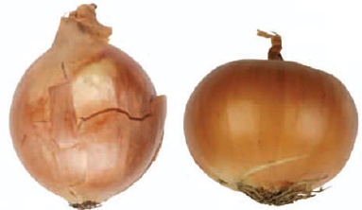
Незначительные разрывы сухих чешуй / Insignificant cracks of the skin |  |  |  |  |  | Без признаков прорастания, видимых снаружи / Free from externally visible shoots
II КАТЕГОРИЯ / CLASS II
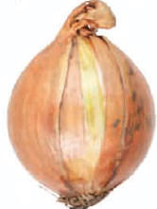
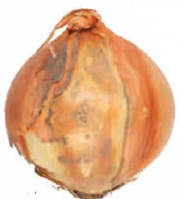
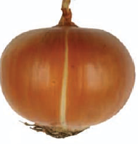
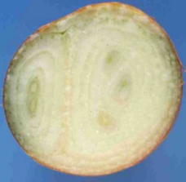
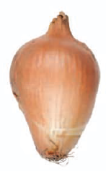
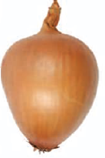

Разрывы сухих чешуй и их частичное отсутствие не более чем на 1/3 поверхности луковицы/ Cracks in the outer dry skins and partial absence of dry skins on a maximum of 1/3 of the bulb’s surface |  |  |  |  |  |  | Сдвоенные луковицы под общей рубашкой / Twinsed onions with combined dry skins |  |  | Дефект формы (для сортов круглой формы) / Defects in shape (for round type)

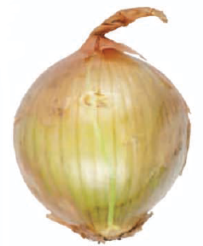 | 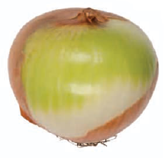 |  |  |  | 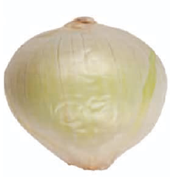 |  |  | 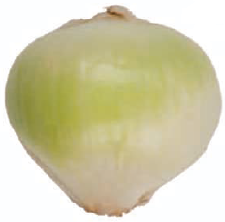 |  |  |  | 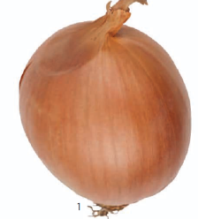
Прозелень, лимит (желтый лук) / Greenish discolouration (yellow onions) |  |  |  |  | Прозелень,лимит (белый лук) / Greenish discoloration (white onions) |  |  |  |  |  |  | Незначительная побитость / Insignificant bruising

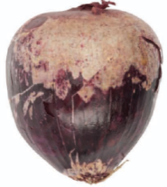 |  | 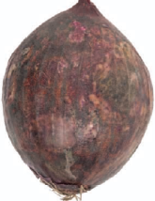 |  |  | 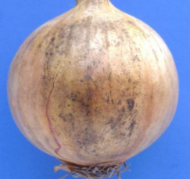 |  |  | 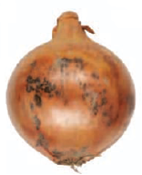 |  |  |  | 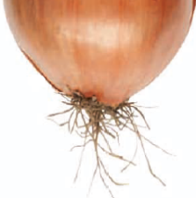
Светлые пятна не более 1/2 поверхности луковицы/ Staining covering not more than 1/2 of the bulb’s surface |  |  |  |  | Тёмные пятна не более 1/2 поверхности луковицы / Staining covering not more than 1/2 of the bulb’s surface |  |  |  |  |  |  | Сухие корешки длиной более 1,0 см / Root tufts longer than 1,0 cm.
НЕСТАНДАРТ / OUT OF GRADE
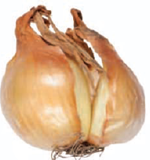
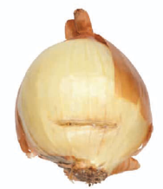
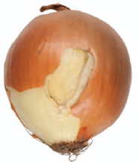

Не зажившие механические повреждения сочных чешуй / Unhealed mechanical damages of juicy scales |  |  |  |  |  |  |  |  |  | Уродливость / Ugly
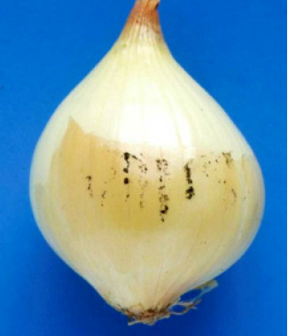
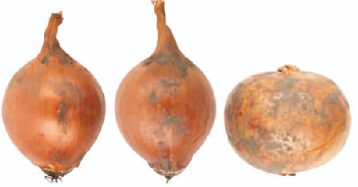

Грязные (чрезмерное количество земли) / Excessive quantity of soil |  |  |  |  |  |  |  |  | Сажистый грибок, не затрагивающий сочные чешуи / Sooty mold not touching juicy scales

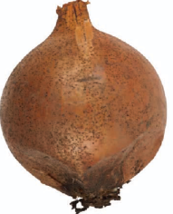 |  |  |  | 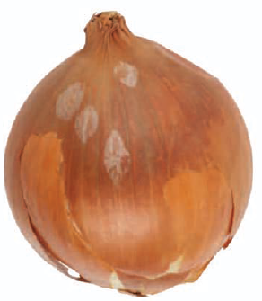 |  |  |  | 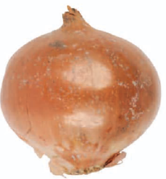 |  |  |  | 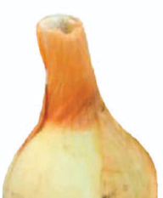
Следы жизнедеятельности насекомых / Excrement of insects |  |  |  | Следы жизнедеятельности птиц / Bird dropping |  |  |  | Следы хим. обработки / Traces of chemical treatment |  |  |  | Пустотелая или жесткая шейка / Hollow or tough stem

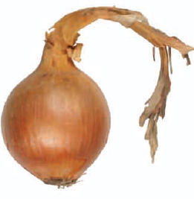 |  |  |  | 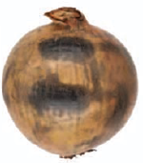 |  |  |  | 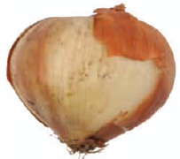 |  |  | 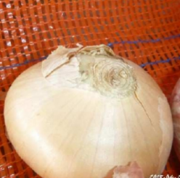
Высушенная шейка длиной более 10 см / Length of the stem is more than 10 cm |  |  | Темные пятна более 1/2 поверхности луковицы / Staining covering not more than 1/2 of the bulb’s surface |  |  |  | Отсутствие сухих чешуй более чем на 1/3 поверхности луковицы/ Absence of outer dry skins more than 1/3 of the bulb’s surface |  |  |  |  | Слишком низко срезанная шейка / Too deep cut stem

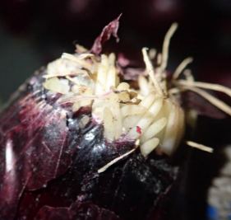 |  |  | 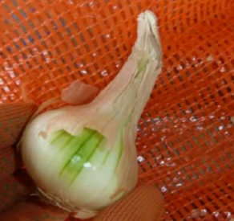 |  |  |  | 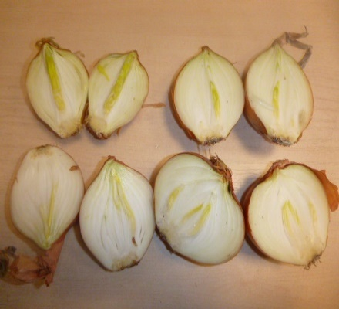 |  |  |  | 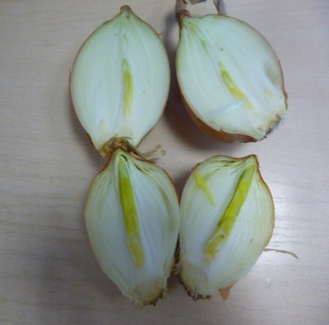
Проросшие в мочку не более 3 мм / Sprouted roots up to 3 mm |  |  |  | Недостаточно высушенная шейка / Poorly dried neck |  |  |  |  | признаки внутреннего прорастания в перо / signs of internal germination into stalks

ОТХОД / WASTE

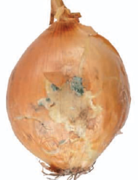
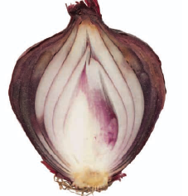
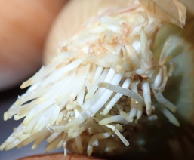

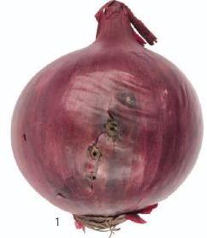
Плесень / Mold |  |  | Гнилые / Rotten |  |  |  | Проросшие в перо / Sprouted shoots |  |  |  |  | Проросшие в мочку более 3 мм / Sprouted roots more than 3 mm

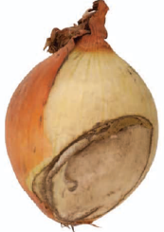 |  |  |  |  |  |  |  | 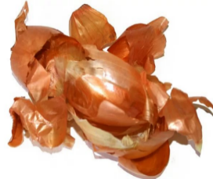 |  |  |  | 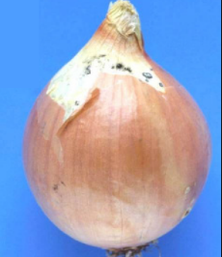
Грубые механические повреждения / Rough mechanical damages |  |  |  | Повреждения насекомыми Damage caused by insects |  |  |  | Отпавшие сухие чешуи / Fallen dry skins |  |  |  | Сажистый грибок на сочных чешуях / Sooty mold on juicy scales





Повреждения насекомыми / Damages by insects |  |  |  |  |  |  | Стекловидность сочных чешуй / Vitreousity of fleshy scales

